Planilha1
 | Dimensionamento Biodigestor Tubular

Tipo de animal: |  | Aves |  | Dejetos por animal - B (l/dia): |  | 0.18 | Colocar antes do dimensionamento uma conferência da quantidade mínima de animais que deverá ter disponível para produção da energia

Número de animais - A: |  | 666.00 |  | Fator relação dejeto/água - C: |  | 0.33333333333 | Consumo Médio da Residência (kWh/mês): |  | 400

 |  |  |  | Tempo de retenção hidráulica TRH (dias): |  | 60 | Tipo de animal: | Aves

VD = A x B |  |  |  |  |  |  | Quantidade mínima de animais | 671 | <- Alertar que essa é a quantidade mínima de animais necessária na propriedade, caso não tenha o sistema não será viável financeiramente
Dejetos totais por dia (l/dia): |  | 119.88

VA = VD x C
Dejetos totais por dia: |  | 39.96

VC = VD + VA
Carga diaria total (l): |  | 159.84

VFB= VC x TRH/1000
Volume da fossa (m³): |  | 9.59

VF = (a+b)/2 x h x L
Volume geométrico: |  | 6.73

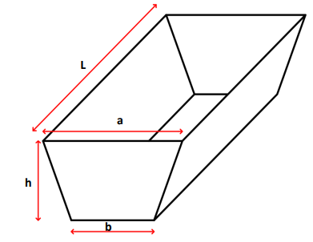

a=0,7279h+b
Base maior - a (m): |  | 1.26

Base menor - b (m): |  | 0.17

L=3,6395h+5b
Comprimento fossa - L (m): |  | 6.29

Altura fossa - h (m): |  | 1.50 | <- Determinar Valor

Li=(Lxb)+(2xLxh)+(2xL)+(4xh)+(2xaxh)+(2xa)+4
lona de impermeabilização da fossa |  |  | 48.81

LV= (2,5xaxb)+(2,5xa)+(2,5b)+2,5
Lona de vedação |  |  | 6.59

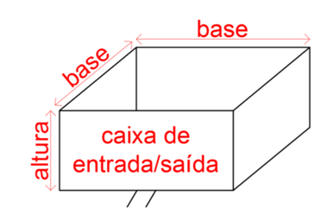

VCE = VC x 1,20 = PE x LCE²
Vol caixa de entrada (m³/dia): |  | 0.19 |  | PE=profundidade sempre 1,00m

 | LCE = √𝑉𝐶𝐸
Lateral da Cx de entrada (m): |  | 0.44

VCS = VEx3
Vol caixa de saída (m³/dia): |  | 0.58

 | LCE = √𝑉𝐶𝐸
Lateral da Cx de saída (m): |  | 0.76

PB = (quantidade de animais) x (Fator biogás)
Potencial mensal de geração de biogás (m³): |  |  | 279.72 |  | como sendo para cada m³ de biogás energeticamente equivalente a 1,42kWh |  |  | energia elétrica

Potencial mensal de geração (Kwh): |  |  | 397.20

Custos
Os custos com manutenções e operação 11,08% a.a. |  |  |  |  |  |  |  |  |  |  |  |  | ANO |  | 0 | 1 | 2 | 3 | 4 | 5 | 6 | 7 | 8 | 9 | 10 | 11 | 12 | 13 | 14 | 15 | 16 | 17 | 18 | 19 | 20 | 21 | 22 | 23 | 24 | 25
 |  |  |  |  |  |  |  |  |  |  |  |  | GERAÇÃO DE ENERGIA |  | 3,308.84 | 397.20 | 397.20 | 397.20 | 397.20 | 397.20 | 397.20 | 397.20 | 397.20 | 397.20 | 397.20 | 397.20 | 397.20 | 397.20 | 397.20 | 397.20 | 397.20 | 397.20 | 397.20 | 397.20 | 397.20 | 397.20 | 397.20 | 397.20 | 397.20 | 397.20
 |  |  |  |  |  |  |  |  |  |  |  | O valor da implatção será em função do volume da fossa vezes o preço unitário em 2024, o valor unitário dependerá do volume | IMPLANTAÇÃO |  | R$ 534,274.11
 |  |  |  |  |  |  |  |  |  |  |  |  | MANUTENÇÃO |  | R$ 23,864.31 | R$ 2,864.74 | R$ 2,864.74 | R$ 2,864.74 | R$ 2,864.74 | R$ 2,864.74 | R$ 2,864.74 | R$ 2,864.74 | R$ 2,864.74 | R$ 2,864.74 | R$ 2,864.74 | R$ 2,864.74 | R$ 2,864.74 | R$ 2,864.74 | R$ 2,864.74 | R$ 2,864.74 | R$ 2,864.74 | R$ 2,864.74 | R$ 2,864.74 | R$ 2,864.74 | R$ 2,864.74 | R$ 2,864.74 | R$ 2,864.74 | R$ 2,864.74 | R$ 2,864.74 | R$ 2,864.74
O custo de manutenção quinquenal 10% do investimento |  |  |  |  |  |  |  |  |  | CINV -> Custo investimento
 |  |  |  |  |  |  |  |  |  | R$ 25,855.04 | biodigestor
Custo motor para geração | R$ 1,600.00 | /kVa | 317.76 |  |  |  |  |  |  | R$ 508,419.07 | motor |  |  | Custo da produção de energia
 | 1kW = 0,80kVa |  |  |  |  |  |  |  |  | R$ 534,274.11 |  |  | LCOE |  | R$ 0.01

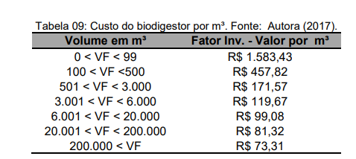
 |  |  |  |  |  |  |  |  |  | Custo de implantação representa o custo do biodigestor que é dado pela multiplicação do valor por m vezes o volume do biodigestor mais o custo do motor/kVa vezes o 0,80 vezes o potencial mensal de geração

ANO |  | 2018 | 2019 | 2020 | 2021 | 2022 | 2023 | 2024
Volume em m³ | Fator Inv. - Valor por m³ | 6.48 | 5.78 | 2.56 | 4.44 | 12.28 | 13.09 | 11.15 | TAXA SELIC
0 < VF < 99 | R$1,583.43 | R$ 1,686.09 | R$ 1,783.46 | R$ 1,829.05 | R$ 1,910.18 | R$ 2,144.66 | R$ 2,425.49 | R$ 2,695.93
100<VF <500 | R$457.82 | R$ 487.50 | R$ 515.66 | R$ 528.84 | R$ 552.29 | R$ 620.09 | R$ 701.29 | R$ 779.48
501 < VF < 3.000 | R$171.57 | R$ 182.69 | R$ 193.24 | R$ 198.18 | R$ 206.97 | R$ 232.38 | R$ 262.81 | R$ 292.11
3.001 < VF < 6.000 | R$119.67 | R$ 127.43 | R$ 134.79 | R$ 138.23 | R$ 144.36 | R$ 162.09 | R$ 183.31 | R$ 203.75
6.001 < VF < 20.000 | R$99.08 | R$ 105.50 | R$ 111.60 | R$ 114.45 | R$ 119.53 | R$ 134.20 | R$ 151.77 | R$ 168.69
20.001 < VF < 200.000 | R$81.32 | R$ 86.59 | R$ 91.59 | R$ 93.93 | R$ 98.10 | R$ 110.14 | R$ 124.57 | R$ 138.45
200.000 ≤ VF | R$73.31 | R$ 78.06 | R$ 82.57 | R$ 84.68 | R$ 88.44 | R$ 99.29 | R$ 112.30 | R$ 124.82

